Innhold
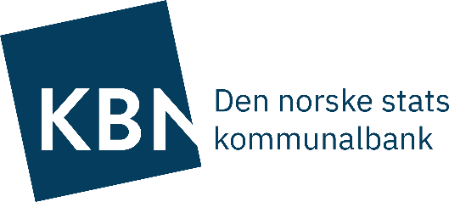
Ark | Tabell
A | Avtalevilkår i kapitalinstrument
B | Motsyklisk kapitalbuffer
C | Sammensentning av kapitalkrav
D | Ansvarlig kapital
E | Uvektet kjernekapital
F | Tabeller iht. EU forordning - CR5, CCR3, OV1
G | Pantsettelse
H | Tabeller iht. EU forordning - CR3
I | Tabeller iht. EU forordning - CR4
J | Tabeller iht. EU forordning - CCR1
K | Tabeller iht. EU forordning - CCR2
L | Tabeller iht. EU forordning - CCR8
M | Tabeller iht. EU forordning - CCR5-A
N | Tabeller iht. EU forordning - CCR5-B
O | Tabeller iht. EU forordning - LIQ1
P | Tabell iht. EU forordning - LI

Dette dokumentet inneholder tabeller som er relevant for Kommunalbanken iht. Finanstilsynets rundskriv 5/2018 og som ikke allerede er dekket i Pilar 3 dokument eller årsregnskap.

